Sheet1
Aroscupen 2026

P17 har ansvaret för försäljning i kiosken.
Tre dagar ska bemannas (lördag 13/6, söndag 14/6 och måndag 15/6).

Kontaktperson för Aroscupen är Patrik Nejdbring 070-487 30 29
Patrik kommer att sköta förberedelserna på fredagen samt vara behjälplig vid uppstart och stängning varje dag.
Mer detaljer kring själva uppgiften kommer senare.

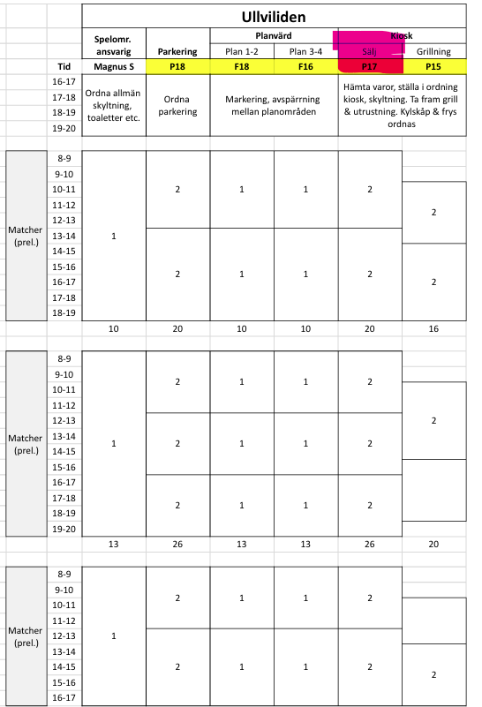
Arbetspass | Spelare | Förälder | Mobil
Lördag kl 8-12 | Anton Leonian Pettersson | Amor Leonian | 0739060969
Lördag kl 8-12 | Birk Lindblad | Sara Lindblad | 0763151106
Lördag kl 12-16 | Ebbe Carlsson | Magnus Carlsson | 0705728776
Lördag kl 12-16 | Emil Trollberg | Alexandra Trollberg | 0737032467
Lördag kl 16-19 | Felix Frankgard | Johan Frankgard | 0709702060
Lördag kl 16-19 | Gösta Tillman | Fredrik Tillman | 0733101510
Söndag kl 8-12 | Vidar Jävert | Jessica Jävert | 0735443378
Söndag kl 8-12 | Lorentz Strömbäck | Joakim Strömbäck | 0768012216
Söndag kl 12-16 | Oliver Olsson | Daniel Mobara | 0760214201
Söndag kl 12-16 | Oscar Malmström-Inlund | Peter Inlund | 0739425506
Söndag kl 16-20 | Love Weber | Love Weber | 0709103322
Söndag kl 16-20 | Lucas Öberg | Hanna Öberg | 0722200335
Måndag kl 8-12 | Marlon Carlzon | Zaza Carlzon | 0768227252
Måndag kl 8-12 | Louie Abrahamsson | Anna Abrahamsson | 0704578616
Måndag kl 12-15 | Gustav Kjellsson | Tatiana Kjellsson | 0721530582
Måndag kl 12-15 | Noel Kolbert | Louise Ruggeri | 0707699496
Måndag kl 15-17 | Louie Nyström Köhler | Fredrik Nyström | 0736779911
Måndag kl 15-17 | Oliver Rola | Michael Sotka | 0707152822

